履歴書(表)
 |  |  |  |  |  |  |  |  |  |  |  |  |  | 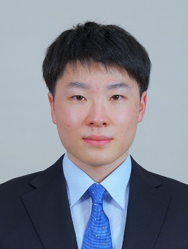 写真を貼る位置 1.縦 36～40mm 横 24～30mm 2.本人 胸から上 3.裏面にのりづけ 4.裏面に氏名記入
履 歴 書
 |  |  |  |  | 2022 |  |  | 年 | 7 | 月 | 7 | 日現在
ふりがな | てらした るい
氏 名 | 寺下 琉生

2001年 |  |  | 7 | 月 | 24 | 日 | 生 満(20 |  |  |  | 歳) | 男

ふりがな |  |  |  |  |  |  |  |  |  |  |  |  | (自宅電話)
現住所 | 〒 | 004-0835
北海道札幌市清田区真栄5条4丁目4-5 |  |  |  |  |  |  |  |  |  |  |  |  | (携帯電話)
E-mail | 201009@st.yoshida-g.ac.jp |  |  |  |  |  |  |  |  |  |  |  | 090-6265-3692
ふりがな |  |  |  |  |  |  |  |  |  |  |  |  | (連絡先電話)
連絡先 | 〒 | 004-0835 |  |  | (現住所以外に連絡を希望する場合のみ記入)
北海道札幌市清田区真栄5条4丁目4番5号

年 | 月 | 学歴・職歴・免許・資格
 |  | 学歴
2020 | 3 | 北海道真栄高等学校 卒業
2020 | 4 | 吉田学園情報ビジネス専門学校ゲームスペシャリスト学科 入学
2023 | 3 | 吉田学園情報ビジネス専門学校ゲームスペシャリスト学科 卒業見込み
 |  | 職歴
 |  | 特になし
 |  | 免許
2021 | 3 | 普通自動車第一種運転免許 取得
 |  | 資格
2021 | 2 | Excel表計算処理技能認定試験3級
 |  | 以上

